상품제안서
[랑송] 유로체크 1P | 상품코드: F21838

 |  |  |  |  |  |  | 02-412-0044 | www.easy1.co.kr
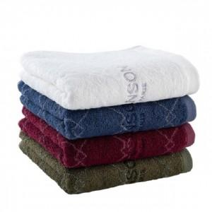

【상세/제작정보】

【인쇄/포장옵션】 | 실크, 자수 / 포장불가능

【공급단가】 | 수량 | 20~ | 100~ | 300~ | 500~ | 1,000~
*VAT별도 | 단가 | 7,500원 | 6,750원 | 6,500원 | 6,250원 | 6,000원

【상품 URL】 | https://easy1.co.kr:443/src/goods_detail.php?gdno=21838

